Sheet1
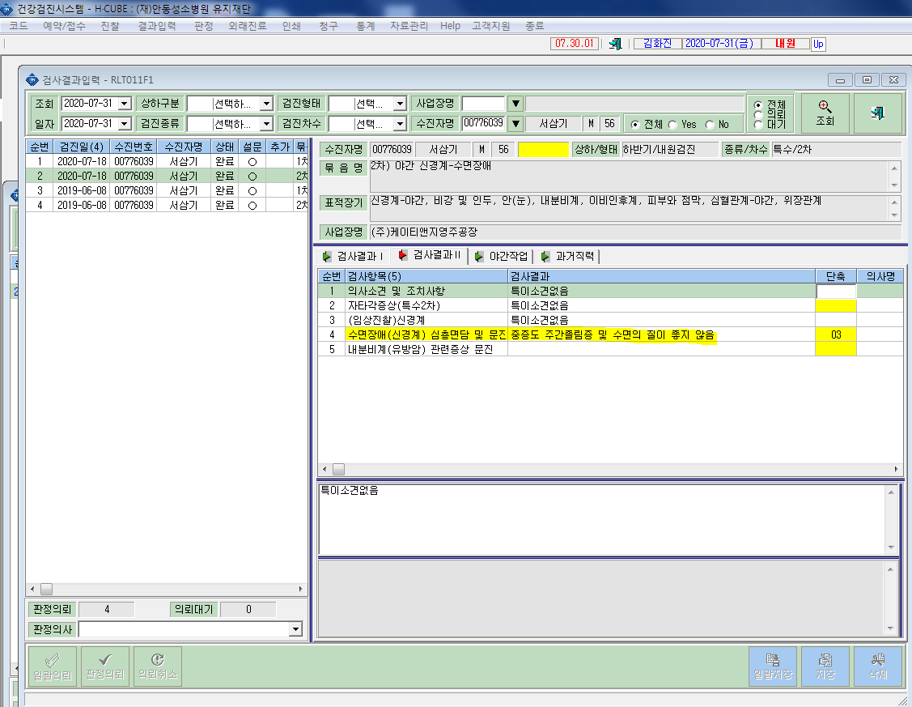
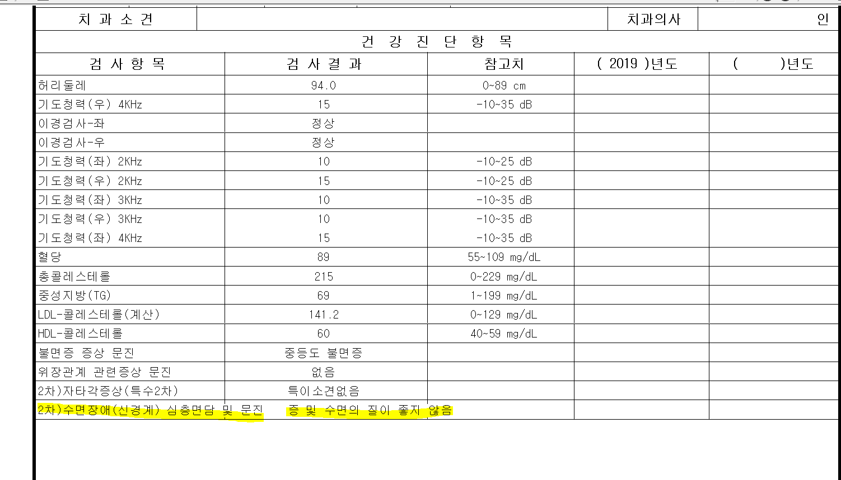
* 건강진단개인표 출력시 수면2차 결과 문구가 짤려서 출력됩니다. 확인부탁드립니다.

